PROJETO CONFERENCIA
 | FECHAMENTO FISCAL | CONFERENCIA FISCAL
1 | CONFERIR REDUÇÃO Z | Organizar Reduções e Memoria Fiscal das Lojas por data.
 |  | Conferir os valores e se todas as reduções estão no sistema. (controle de loja > gerencia loja > resumo redução Z)
 |  | Conferir se a soma das reduções registradas no sistema confere com a Memoria Fiscal
 |  | Incluir reduções Faltantes
 |  | Salvar planilhas com relação das Reduções em fiscal:\Fechamento\2016
2 | RESUMOS DOS LIVROS | GERAR RELATORIO EM LIVROS FISCAIS/livr RESUMO DE TODAS AS LOJAS
3 | GERAR SPED FISCAL | EM LIVROS FISCAIS/MISCELANEA/ARQUIVOS MAGNETICOS/SPED FISCAL - CONFERIR COM OS RESUMOS FISCAIS
4 | GERAR DAPI | Em LIVROS FISCAIS/MISCELANEA/INSTRUCOES NORMATIVAS/PARAMETROS - CONFERIR COM OS RESUMOS FISCAIS
5 | CONFERIR NOTAS POR CFOP | EM LIVROS FISCAIS/RELATORIOS/LIVROS OFICIAS/REGIME PROC DADOS - FILTRAR POR CODIGO FISCAL CFOP
6 | GERAR LIVRO REGISTRO E APURACAO ICMS | EM LIVROS FISCAIS/RELATORIOS/LIVROS OFICIAS/REGIRSTRO DE APURACAO DE ICMS( ESSE LIVRO FACILITA A CONFERENCIA DO DAPI) E FICA NA CAPA DE CADA LOJA
7 | CONFERIR E LANÇAR NO SPED SALDO CREDOR | AS LOJAS 02;04;05;08;10 e 12 tem credito de icms E DEVE SER INCLUIDO O VALOR MANUALMENTE NO VALLIDADOR DO SPED FISCAL/ESCRITURAÇÃO/APURACOES/ICMS PROPRIO/VALORES DE APURACAO/SALDO CREDOR DO PERIODO ANTERIOR
8 | CONFERIR O ST PAGO NAS ENTRADAS | APÓS SOMAR TODAS AS TODAS AS GUIAS PAGAS NO PERÍODO/LANÇAR O TOTAL EM ESCRITURACAO/APURACOES/ICMS POR SUBSTITUICAO TRIBUTARIA/PERIORO INFORMAR MG E PERIODO/VALOR APURADO(TOTAL GUIAS)INDICADOR DO MOVIMENTO E VALORES RECOLHIDOS | 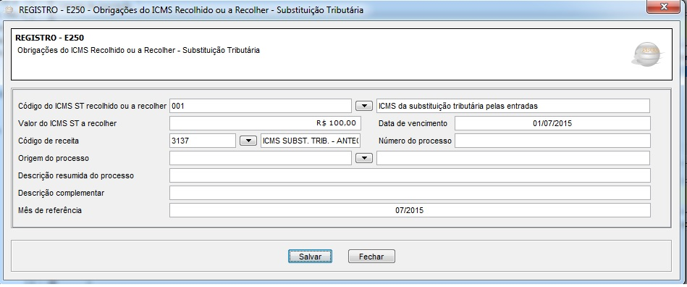
9 | CONFEIR DIFERENCIAL DE ALIQUOTA NO SPED | VERIFICAR PLANILHA COM AS NOTAS COM DIFERENCIAL/ INFORMAR O VALOR EM ICMS PROPRIO/VALORES DE APURACAO/VALORES RECOLHIDO/OBRIGACOES DO ICMS RECOLHIDO/
10

